DIMENSIONES
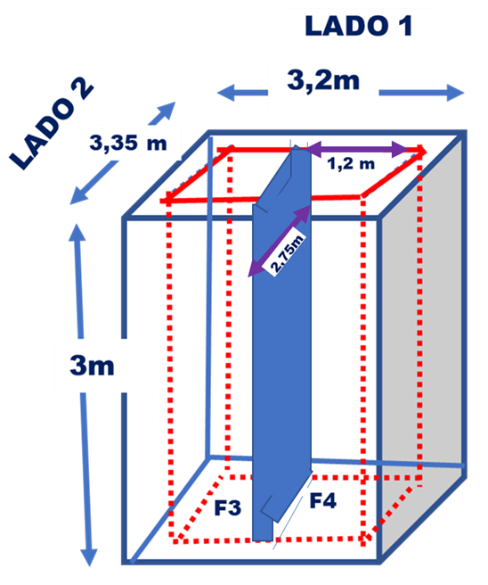
 | LONG | H | A | VOL | No L | VOL TO
L1 | 3.2 | 2.7 | 0.3 | 2.6 | 2 | 5.2
L2 | 2.4 | 2.7 | 0.3 | 1.9 | 3 | 5.8
TOTAL MUROS |  |  |  |  |  | 11.0
PLACA | 3.4 | 3.3 | 0.3 | 3.4 | 1.0 | 3.4

 | CON MURO | TRES O DOS MUROS | RESTADO | NUMERO DE FILTROS | DIMENSION DE CADA FILTRO | AREA DE CADA FILTRO
FILTRO 3 | 3.20 | 0.8 | 2.4 | 2.0 | 1.2 | 2.4
FILTRO 4 | 3.35 | 0.6 | 2.75 | 1.0 | 2.75 | 2.8

 | |

VALVULAS
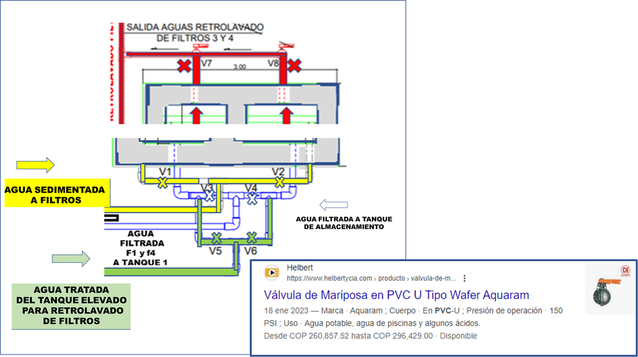
 |  |  | ARREGLO
VALVULAS |  |  | UNIDADES | CANTIDAD | VALOR UNITARIO | VALOR X ARREGLO
V1 | AGUA SEDIMENTADA A FILTROS | Valvula de 4 ", cuerpo en PVC, interior de acero | U. | 2
 |  | Pasamuro 4" | U. | 2
 |  | ACCESORIOS
 |  | Codo PVC de 4" | U. | 2
 |  | Tee pvc de 4" | U. | 1
 |  | Tubo PVC de 4" | m | 10
 |  |  | U.
 |  |  | U.
 |  |  | U.
 |  |  | U.

LECHOS
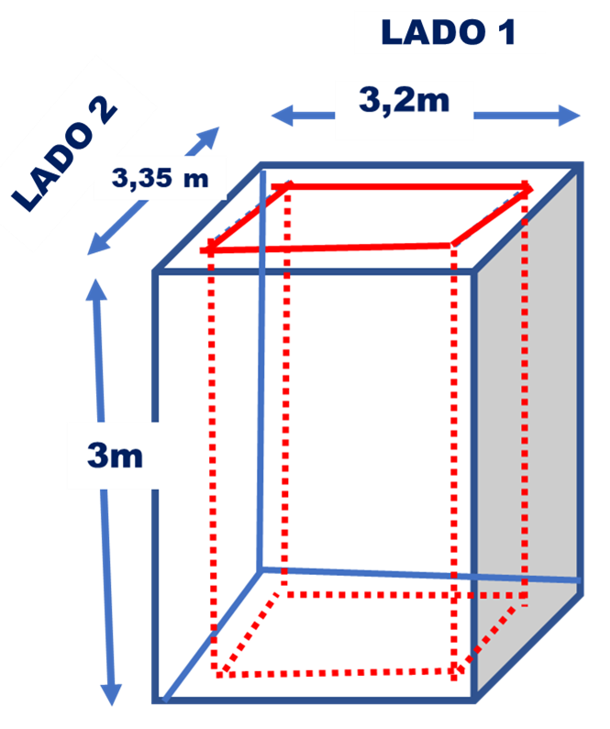
LECHO | L1 | L2 | AREA LECHO | ALTURA LECHO | VOL | No FILTROS | VOL TOTAL
GRAVA | 2.55 | 1.0 | 2.55 | 0.3 | 0.8 | 2 | 1.5
ARENA | 2.55 | 1.0 | 2.55 | 0.3 | 0.8 | 2 | 1.5
ANTRACITA | 2.55 | 1.0 | 2.55 | 0.4 | 1.0 | 2 | 2.0

